페이지정리
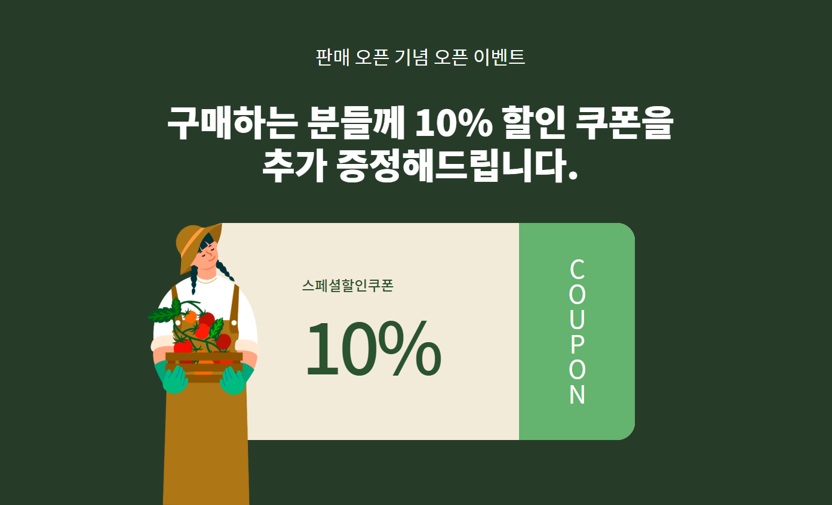





24시 문따 드립니다.
도어락 수리/설치, 차키복사도 OK~!

서울/경기/인천
24시 즉시출동


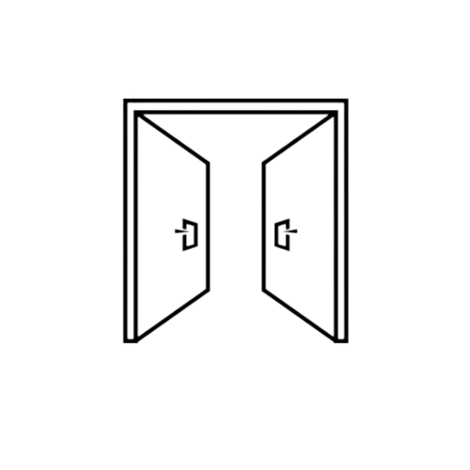

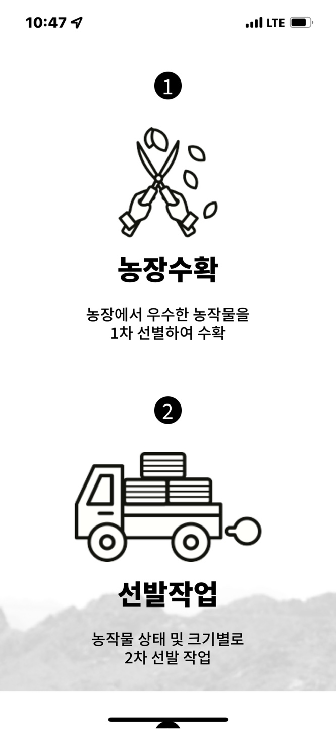
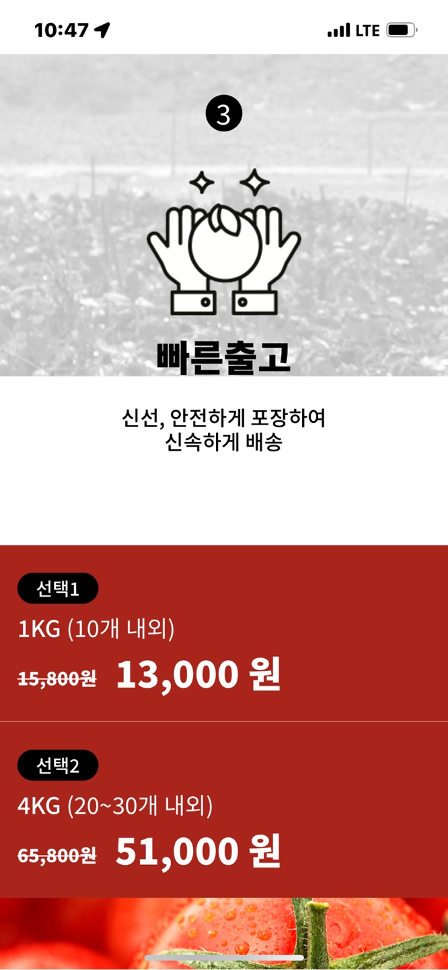
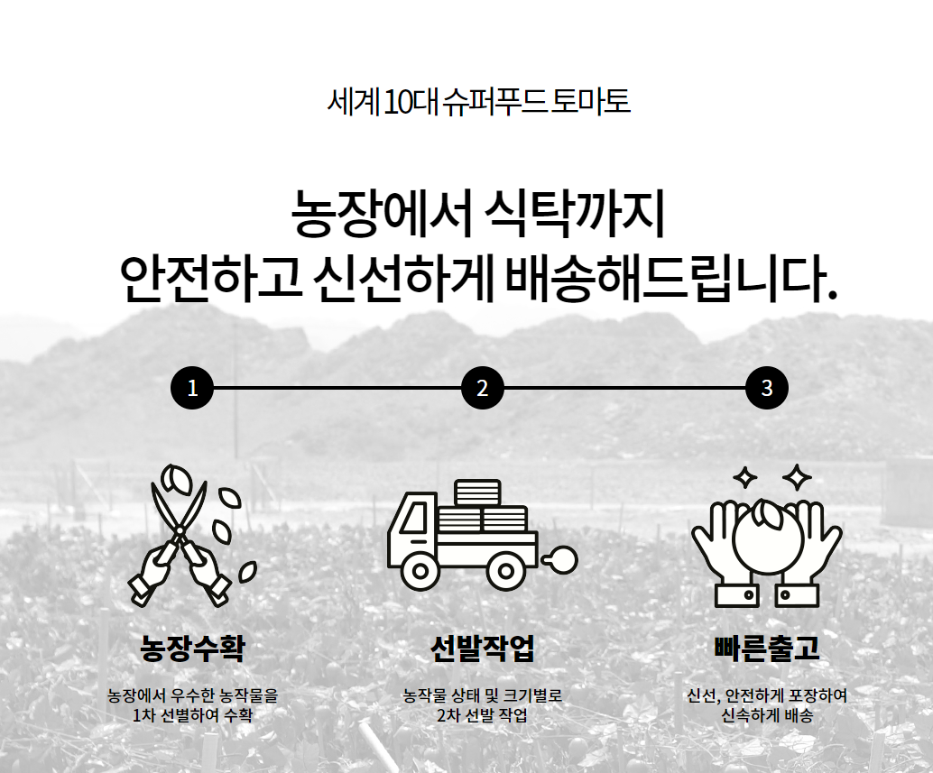

잠긴문
열쇠전문가 즉시출동!

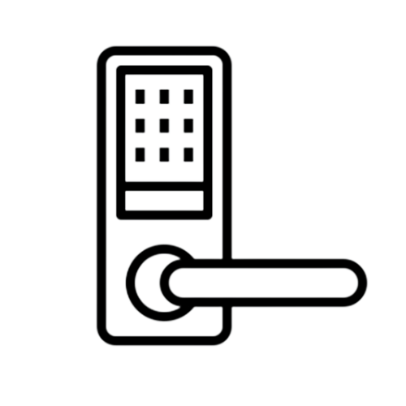



도어락 수리/설치
다양한 기종, 합리적 가격

차키 수리 및 복사
폴딩키, 스마트키 모두 OK



고객만족도 별 다섯개 달성
믿고 전화주세요

★★★★★

즉시연결
070-8144-5293

